OK
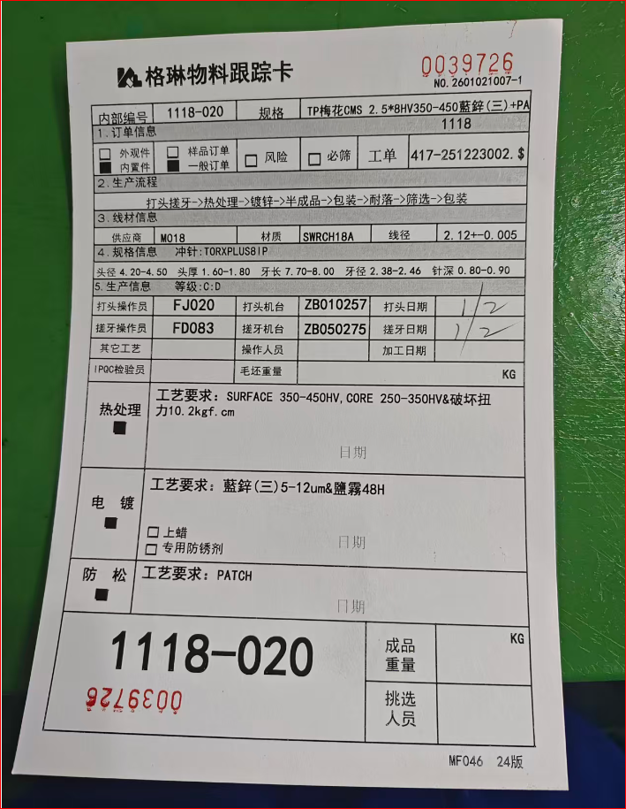
 格琳電子有限公司 CÔNG TY TNHH ĐIỆN TỬ GLAM
物料跟蹤卡 PHIẾU THEO DÕI NGUYÊN LIỆU
 |  |  |  | No.
內部編號 Mã nội bộ | 0159-11 | 規格 Quy cách | 2*3有HV镍+除氫+NY 2×3, có mạ niken HV + khử hydro + NY
1.訂單信息 Thông tin đơn hàng
¨外觀件 Chi tiết ngoại quan | ¨樣品訂單 Đơn hàng mẫu | ¨風險 Rủi ro | ¨必篩 Sàng lọc | 工單 Lệnh sản xuất
¨內置件 Chi tiết bên trong | ¨一般訂單 Đơn hàng thường |  |  | 52Y-251229003
2.生產流程 Quy trình sản xuất
打頭 -> 搓牙 -> 熱處理 -> 電鍍 -> 半成品 -> 包裝 -> 耐落 -> 篩選 -> 包裝 Dập đầu → Cán ren → Nhiệt luyện → Mạ kẽm → Bán thành phẩm → Đóng gói → Xử lý chống lỏng ren→ Sàng lọc → Đóng gói
3.線材信息 Thông tin dây nguyên liệu
供應商 Nhà cung cấp |  | 材質 Chất liệu |  | 線經 Đường kính dây
4.規格信息 Thông số kỹ thuật |  | 沖針 Kim đột | M045二冲针头JMF20*12-212Q=0.6-0.7(新針深)无弧度 TIN
頭經 | 頭厚 | 牙長 | 牙經 | 針深 |  | 內部編號 | 規格 | 工單 | 冲针 | 级
ĐK đầu | Dày đầu | Dài ren | ĐK ren | Độ sâu kim |  | 0159-11 | 2*3有HV镍+除氫+NY 2×3, có mạ niken HV + khử hydro + NY | 52Y-251229003 | M045二冲针头JMF20*12-212Q=0.6-0.7(新針深)无弧度 TIN | D级 | C級
5.生產信息 Thông tin sản xuất |  | 等級:C:D Cấp độ: C / D | D级 |  |  | 0159-11 | 2*5HV350-450黑鋅(三)+除氫+二次封閉處理+NYLOK 2×5, mạ kẽm đen (hóa trị III), độ cứng HV 350–450 + khử hydro + xử lý bịt kín lần hai + phủ NYLOK | 52Y-251229002 | M045二冲针头JMF20*12-362D=4.6 Q=0.8-0.9(新針深) 弧度0.08 TIN | D级
打頭操作員 Người dập đầu |  | 打頭機台 Máy dập đầu |  | 打頭日期 Ngày dập đầu |  | 0159-11 | 2*4HV350-450黑鋅(三)+NYLOK(留0.2mm,對邊,咖啡紅) 2×4, mạ kẽm đen (hóa trị III), độ cứng HV 350–450 + phủ NYLOK (chừa 0,2 mm, vị trí đối biên, màu nâu cà phê) | 52Y-251229001 | M045二冲针头JMF20*12Q=0.8-0.9(新針深)TIN | D级
搓牙操作員 Người cán ren |  | 搓牙機台 Máy cán ren |  | 搓牙日期 Ngày cán ren |  | 0159-11 | 2.5*5HV350-450黑鋅(三)+二次封閉處理+對邊NYLOK(咖啡 紅)(留0.2mm.涂3mm) 2,5×5, mạ kẽm đen (hóa trị III), độ cứng HV 350–450 + xử lý bịt kín lần hai + phủ NYLOK đối biên (màu nâu cà phê), chừa 0,2 mm, chiều dài phủ 3 mm | 52Y-251229004 | M045二冲针头JMF23*12-305D=4.6 Q=1.0-1.1(新針深) 弧度0.08 TIN | D级
其他工藝 Các công đoạn khác |  | 操作人員 Người thao tác |  | 加工日期 Ngày sản xuất |  | 0159-13 | 2*3A有HV黑鋅(二次封閉處理)+除氫+NYLOK 2×3A, mạ kẽm đen HV (xử lý bịt kín lần hai) + khử hydro + phủ NYLOK | 52Y-251229005 | M045二冲针头JMF20*12-212Q=0.6-0.7(新針深)无弧度 TIN | D级
IPQC檢驗員 Nhân viên IPQC |  | 毛邊重量 Trọng lượng bavia | KG
熱處理 Nhiệt luyện ¢ | 工藝要求 Yêu cầu kỹ thuật:
 |  |  |  | 日期 Ngày tháng：
電鍍 Mạ điện ¢ | 工藝要求 Yêu cầu kỹ thuật:
 | ¨上蠟 Phủ sáp | ¨專用防鏽劑 Chất chống gỉ chuyên dụng |  | ¨二次封閉 Bịt kín lần hai
 |  |  |  | 日期 Ngày tháng：
防松 Chống lỏng ren ¢ | 工藝要求 Yêu cầu kỹ thuật:
 |  |  |  | 日期 Ngày tháng：
 |  |  | 成品重量 Trọng lượng thành phẩm |  | KG
 |  |  | 挑選人員 Người kiểm tra

 |  |  |  |  | MF046 1.0版

